画面設計
gkill画面設計
gkill mkfl画面
 |  |  |  |  | TimeIsコンテキストメニュー |  |  | TimeIs終了確認View |  |  | TimeIs編集View
タグ追加（ろ）
記録追加
保存
覚醒
開始日時：2024-07-17 09:00
記録追加
保存
タグ追加
。タグ
メモ
ーー
テキスト
ーー
、、
ーた
開発
？2024-07-20 12:09
タグ
kmemo
テキスト↓
テキスト
テキスト↑
----------------
タグ
kmemo
テキスト↓
テキスト
テキスト↑
----------------
。タグ
メモ
ーー
テキスト
ーー
、、
ーた
開発
？2024-07-20 12:09
テキスト追加

終了
編集

家
開始日時：2024-07-17 09:00
IDコピー
timeis
開始
日時
・ろ
・家
timeis
開始
日時
 |  |  |  |  |  |  |  | TimeIs開始確認View
削除

終了
覚醒
開始日時：2024-07-17 09:00

終了

家
開始日時：2024-07-17 09:00

・ろ
・家

終了

gkill rykv画面
 |  |  |  |  |  |  |  |  |  | KyouView |  |  |  | TagHistoryView
2024-07-20(土) 13:44:00 Kmemo_X1Yoga_20240720
テストKmemo
2024-07-20(土)13:44:00
2024-07-20(土) 13:44:00 Kmemo_X1Yoga_20240720
テストKmemo
✓
キーワード
クリア
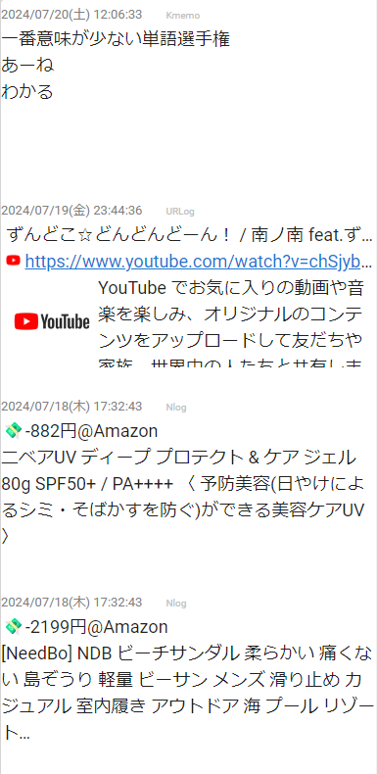
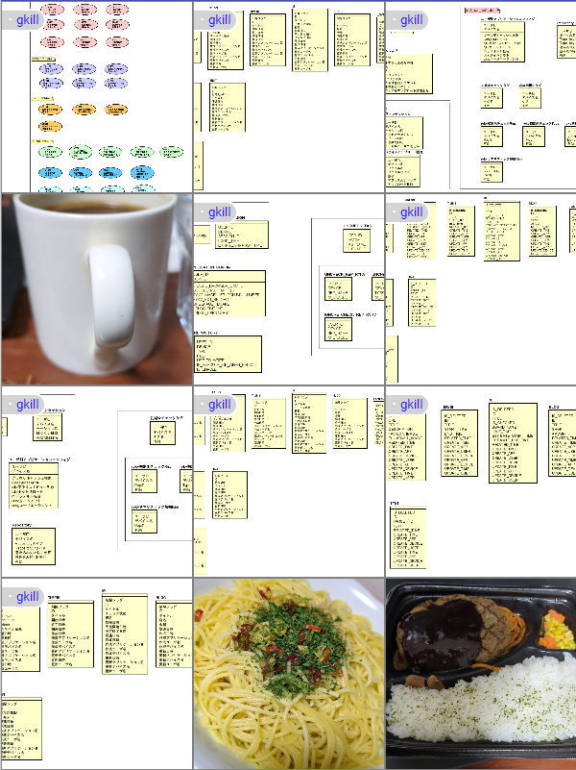
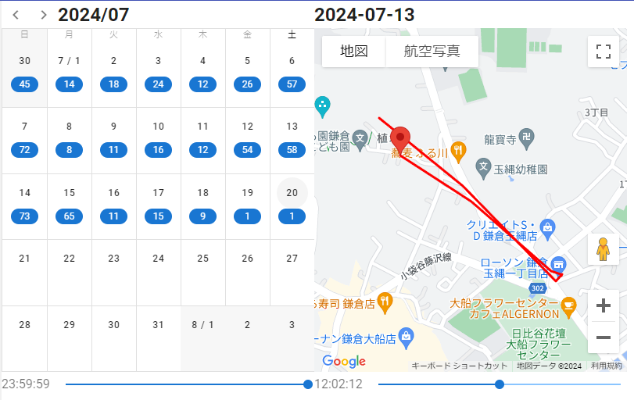
家
覚醒
家
覚醒
キーワード
&
・テストタグ
状況
クリア
・テストタグ

キーワード
|
テストテキスト１
▽タグ
|
-
テストテキスト１
no tags
✓
▷TODO
▽場所
テストテキスト２
-
テストテキスト２
家
✓
レストラン
記録保管場所
クリア
2024-07-20(土)13:44:00
2024-07-20(土) 13:44:00 Tag_X1Yoga_20240720
家
分類
詳細
 |  |  |  |  |  |  |  |  |  | KyouHistoryView
▽端末
-
2024-07-20(土)13:44:00
2024-07-20(土) 13:44:00 Kmemo_X1Yoga_20240720
テストKmemo
X1Yoga
✓
2024-07-20(土)13:30:00
2024-07-20(土) 13:30:00 Tag_X1Yoga_20240720
いえ
なし
家
覚醒
▽記録
-
・テストタグ
Kmemo
✓
URLog
タグ
クリア
テストテキスト１
|
▽タグ
-
 |  |  |  |  |  |  |  |  |  |  |  |  |  | TextHistoryView
no tags
2024-07-20(土)13:44:00
2024-07-20(土) 13:44:00 Kmemo_X1Yoga_20240720
テストKmemo
▷TODO
テストテキスト２
▽場所
-
家
覚醒
家
✓
レストラン
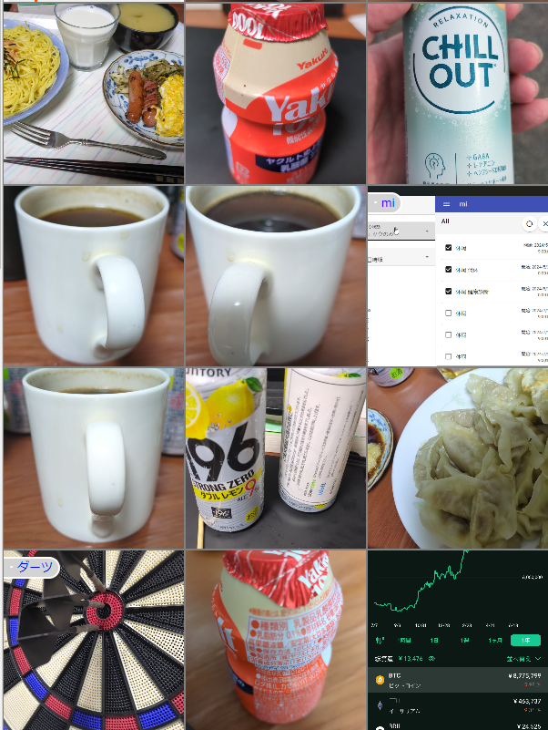
・テストタグ
日付
クリア
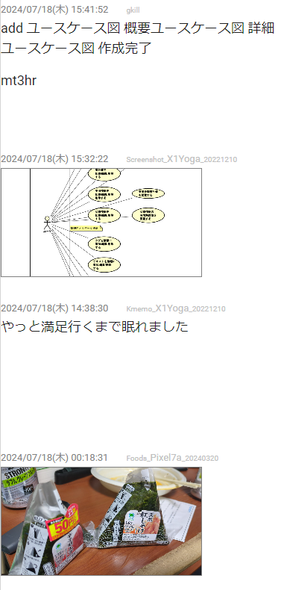
2024-07-20(土)13:40:00
2024-07-20(土) 13:40:00 Kmemo_X1Yoga_20240720
テストKmemo修正前
✓
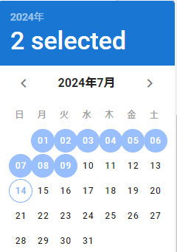
家
覚醒
・テストタグ

テストテキスト１

2024-07-20(土)13:44:00
2024-07-20(土) 13:44:00 Tag_X1Yoga_20240720
テストテキスト１
テストテキスト２

2024-07-20(土)13:30:00
2024-07-20(土) 13:30:00 Tag_X1Yoga_20240720
テストテキスト0000
2024-07-20(土)13:30:00
2024-07-20(土) 13:30:00 Kmemo_X1Yoga_20240720
テストKmemo修正前の修正前
場所
✓
クリア

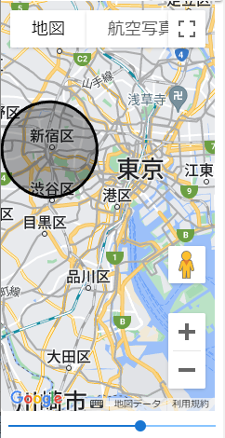
家
覚醒
・テストタグ

テストテキスト１

テストテキスト２

100000000件のアイテム
100000000件のアイテム

 | Kyouコンテキストメニュー | タグコンテキストメニュー | タグ追加View |  |  | タグ編集View |  |  |  |  |  | タグ削除確認View
タグ追加（ろ）
タグ編集
タグ追加 対象表示
✓
タグ編集 対象表示
✓
タグ削除 対象表示
✓

タグ追加
タグ履歴
タグ1、タグ2
家
家

テキスト追加
タグIDコピー
保存
保存
削除
編集
テキスト削除
2024-07-20(土) 13:44:00 Kmemo_X1Yoga_20240720
テストKmemo
2024-07-20(土) 13:44:00 Kmemo_X1Yoga_20240720
テストKmemo
2024-07-20(土) 13:44:00 Kmemo_X1Yoga_20240720
テストKmemo
IDコピー
家
覚醒
家
覚醒
家
覚醒
新しいタブで開く
・テストタグ
・テストタグ
・テストタグ
 |  | テキストコンテキストメニュー
テキスト編集
ファイルを開く
テキスト履歴
テストテキスト１
テストテキスト１
テストテキスト１
フォルダを開く
テキストIDコピー

テキスト削除
テストテキスト２
テストテキスト２
テストテキスト２

 | Kyou削除確認View |  | テキスト追加View |  |  | テキスト編集View |  |  |  |  |  | テキスト削除確認View
情報削除 対象表示
✓
テキスト追加 対象表示
✓
テキスト編集 対象表示
✓
テキスト削除 対象表示
✓

削除
テキストテキスト
テキストテキスト
テストテキスト１
テストテキスト１

2024-07-20(土) 13:44:00 Kmemo_X1Yoga_20240720
テストKmemo
保存
保存
削除

2024-07-20(土) 13:44:00 Kmemo_X1Yoga_20240720
テストKmemo
2024-07-20(土) 13:44:00 Kmemo_X1Yoga_20240720
テストKmemo
2024-07-20(土) 13:44:00 Kmemo_X1Yoga_20240720
テストKmemo

家
覚醒
家
覚醒
家
覚醒
・テストタグ
・テストタグ
・テストタグ

テストテキスト１
テストテキスト１
テストテキスト１

テストテキスト２
テストテキスト２
テストテキスト２

gkill dnote画面
 |  |  |  |  |  |  |  | Kmemo編集View

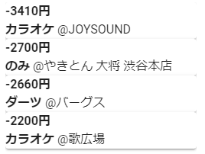
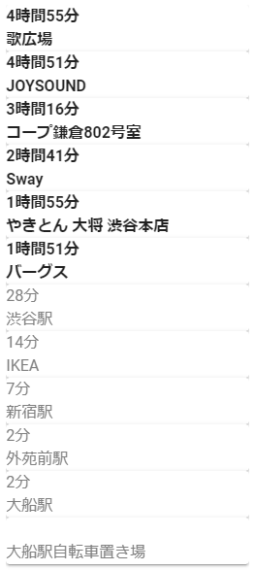
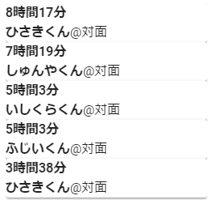
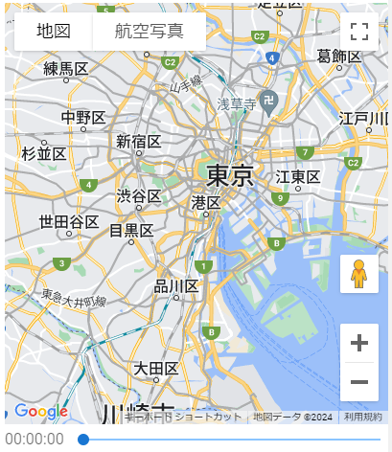

gkill mi画面
 |  |  |  | mi追加画面 |  |  |  |  | mi編集画面 |  |  |  | mi検索条件チェック状態プルダウン
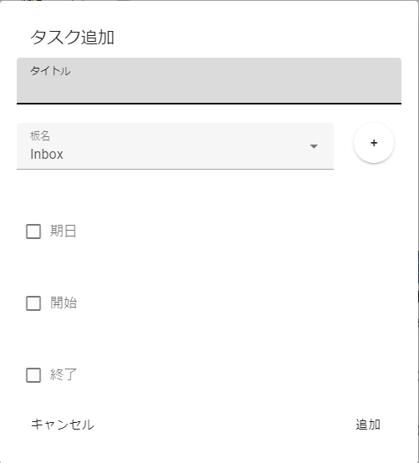
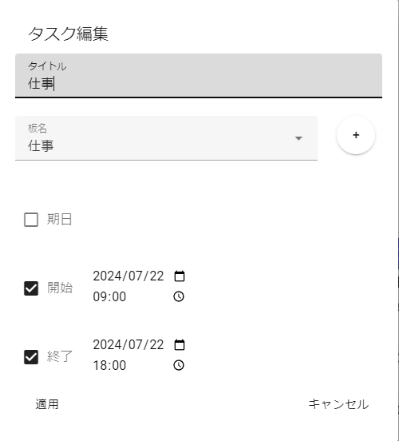
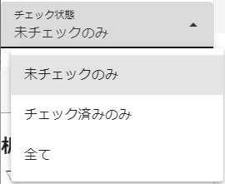
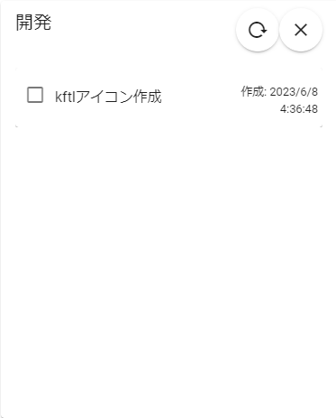
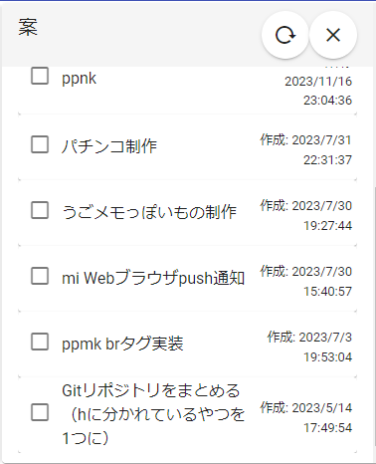

 |  |  |  |  |  |  |  |  |  |  |  |  | miソート条件プルダウン
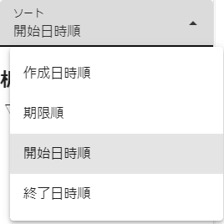

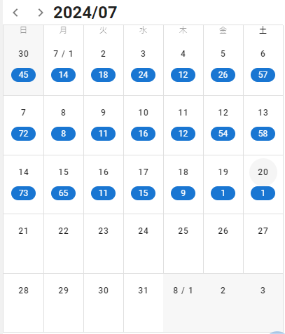

 |  |  |  | miコンテキストメニュー |  |  |  |  | 板追加View


gkill nlog画面
 |  |  |  | nlog追加画面 |  |  | nlogi編集画面

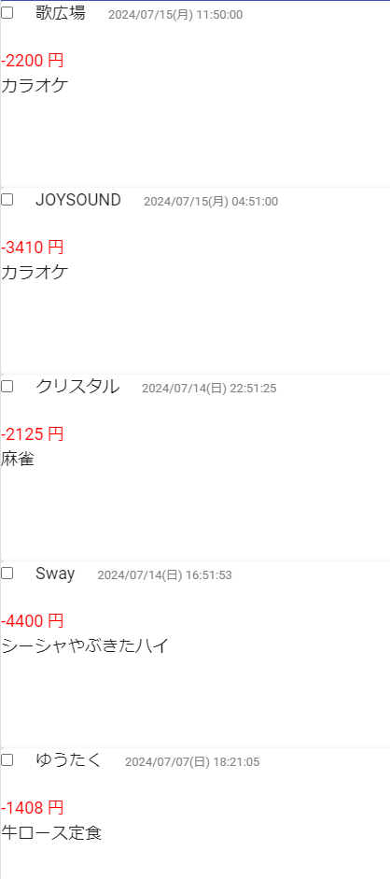

 |  |  |  | miコンテキストメニュー

gkill lantanaダイアログ
 |  |  |  | lantna記録画面 |  |  |  | lantana編集画面
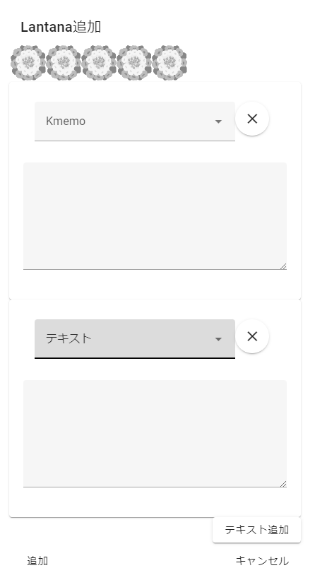

 |  |  |  |  |  |  |  | lantanaコンテキストメニュー

